BCP対策（リライトしました）
画像
ヘッダーとタブ



災害に備えBCP（事業継続計画）対策をGO-GLOBALで実装（ｈ1）

某中堅企業様の事例 ： 万が一の災害が起きても事業を続けるためにGO-GLOBALを導入（ｈ2）※

BCP対策を検討するきっかけとなった東日本大震災

東日本大震災後に、どの企業も事業を続けるためのBCP対策に乗り出していました。
資金も潤沢にある大企業はBCP対策をすんなりと移行していたようです。
中小企業である弊社も必要であると分かっていたのですが、基幹システムの分散場所の確保や、ランニングコストなどを考えると、
なかなかBCP対策に着手することはできませんでした。


中小企業向けBCPソリューションにより事業継続を推進

そんな中シンプルなコンポーネントの構成であるGO-Globalのアプリケーションに出会いました。
クラウド基盤の制限がなく、OSやクライアント機種に依存せずWindows以外にもLinuxやMac OSにも対応。
シンクライアント用の端末のほか、旧型PCやモバイルPCなど多くの端末に対応できる上に低コストで導入できるのが魅力でした。
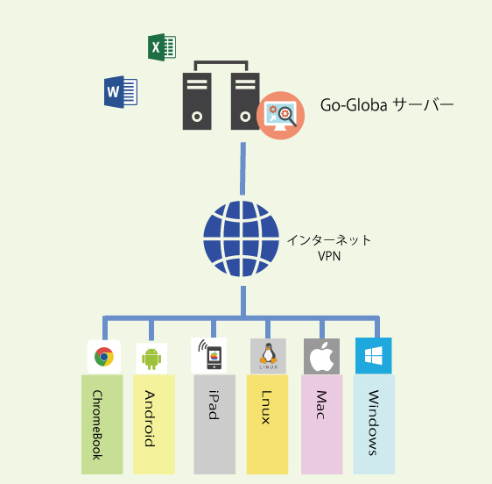

BCP対策は幅広く事業の継続性を検討しないといけないのですが、小規模向けのクラウド基盤を利用してBCP対策の一環であるDR対策が行えました。
会計ソフトなどもGO-Globalでは問題なく動作し懸念された印刷制御も問題ありませんでした。

導入イメージ

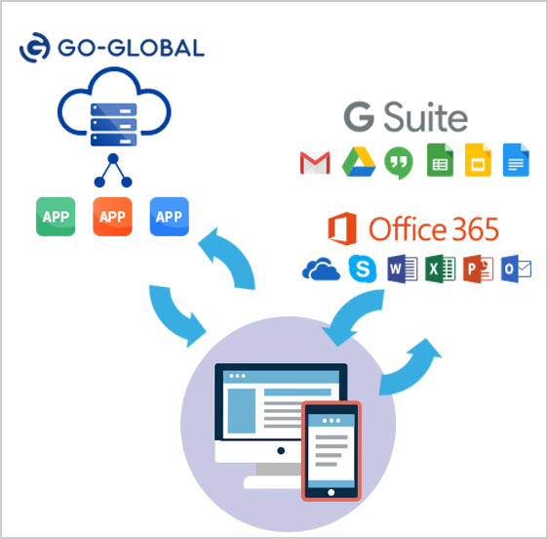
クラウドが用意しているアプリケーションに乗り換え可能なものは乗り換え、独自のアプリケーションはクラウド上に構築してGO-Globalで公開しました。

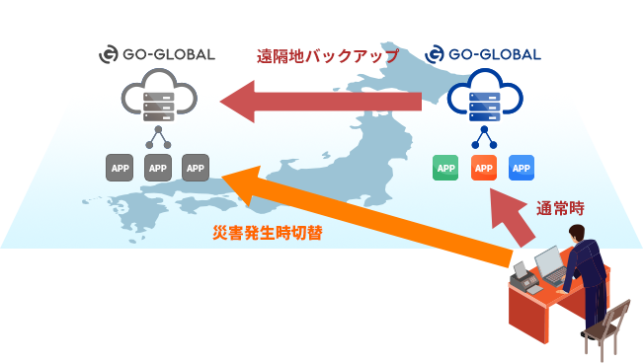

導入の際、東日本で環境を構築し、西日本へのミラーリング処理を行う構成にしました。
実際災害を想定した切り替え試験も実施し、特に問題がありませんでした。
導入から試験実施までは2週間で実施。 このスピード感で導入が行えたのはGO-Globalというソフトウェアがシンプルな構成だからなんでしょうね。

まとめ

☑コストを大幅に抑えて、シンクライアント化
☑導入までのスピードが早い
☑中小向けのBCP対策にピッタリのアプリケーション

中小企業のBCP対策（事業継続計画）をGO-GLOBALなら解決できます。

資料請求ダウンロード
お問合せ

